Sheet4
5 | 930

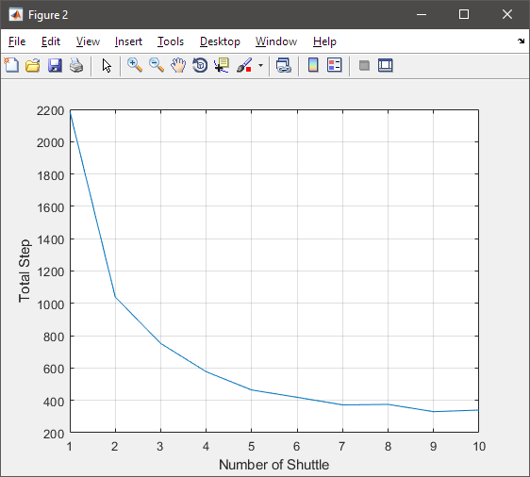
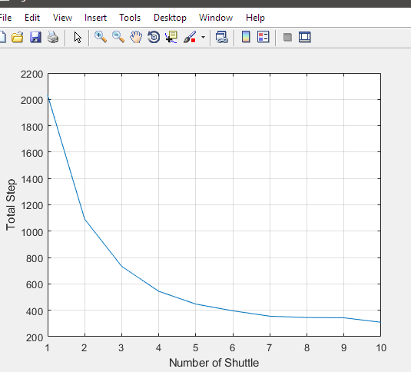
1 | 2052
2 | 1044
3 | 703
4 | 574
5 | 492
6 | 417
7 | 354
8 | 348
9 | 344
10 | 340
11 | 374
12 | 380

